Sheet1
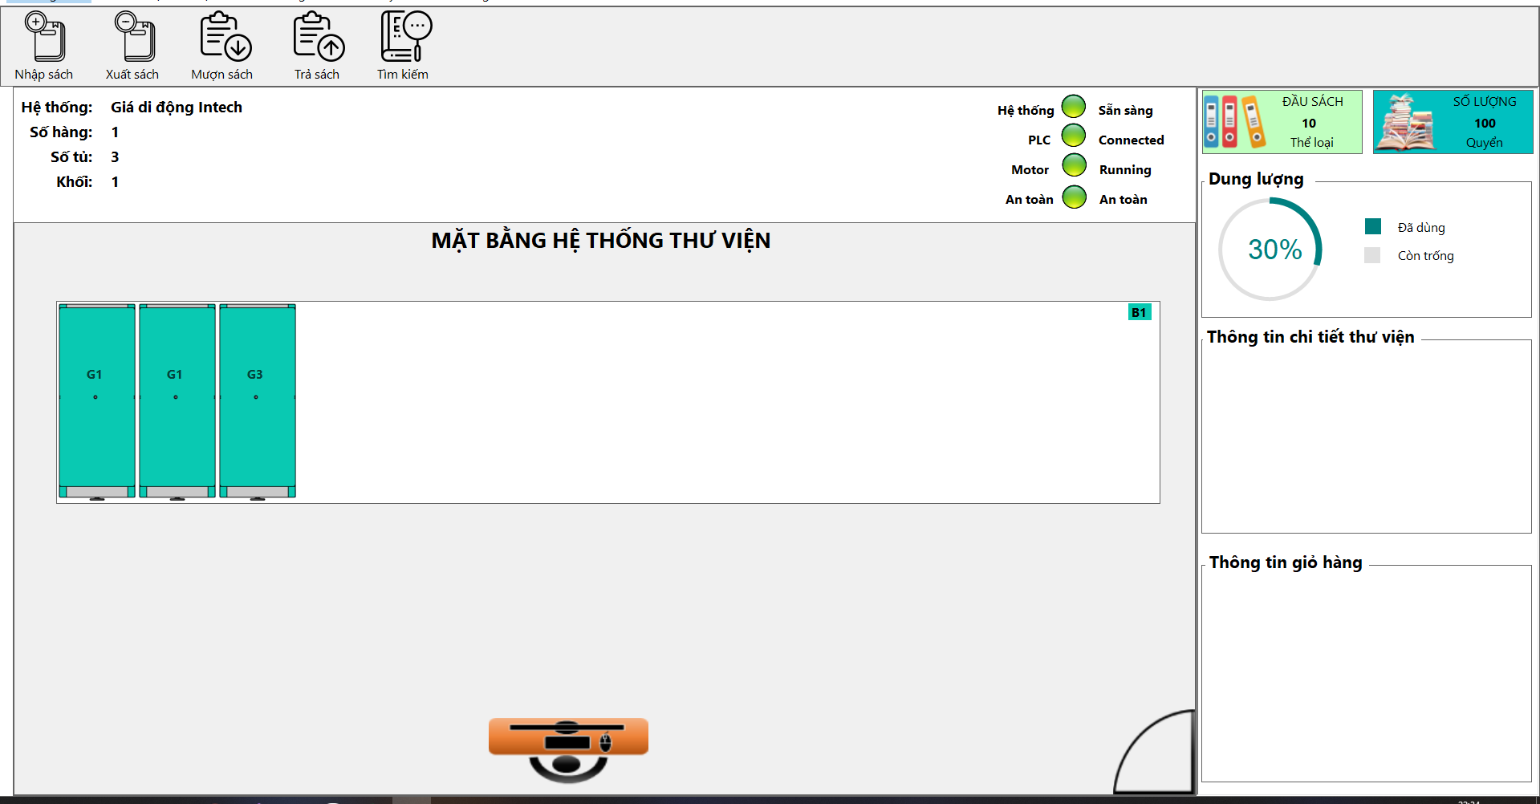
lit danh sách bit kết nối PLC

chứ năng | Mục đích | in - PLC | out-plc
1. Nhập sách -trả sách | vị trí | vị trí | đã nhập/ trả
2. Xuất sách - mượn sách |  | vị trí | đã xuất /trả
2. Tìm kiếm |  | vị trí

2. mô phỏng | trạng thái | start- stop | vị trí
 | an toàn

3. tín hiệu hệ thống | plc
 | tt hoạt động
 | motor
 | an toàn

